Foglio1
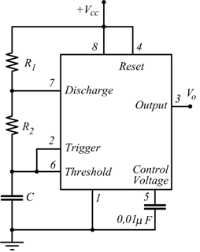
Dati timer 555
R1 | 1000000
R2 | 82000
T | 1.5

Calcoli
C | 1.86E-06
Tbasso | 0.11 | s
Talto | 1.39 | s

